Marzo 2026
 |  |  | 7 de abril de 2026

PARO REGISTRADO Y CONTRATOS EN EL SECTOR AGRÍCOLA. MARZO 2026
En marzo de 2026, el paro registrado en el sector agrícola en la provincia de Sevilla alcanza un total de 6.358 personas, disminuyendo un 13,68% respecto al mismo mes del año anterior. El total de contratos en el sector agrícola en la provincia de Sevilla ha sido de 10.908 contratos que suponen el 17,71% del total de contratos provinciales

 | Paro registrado. Sector agrícola. Marzo 2026
 | SEVILLA | Marzo 2026
 |  | VALOR ABSOLUTO
 | Hombres | 2,819
 | Mujeres | 3,539
 | Menores de 25 | 439
 | Mayores de 25 | 5,919
 | Paro registrado agricultura | 6,358

 | Contratos. Sector agrícola. Marzo 2026
 | SEVILLA | Marzo 2026
 |  | VALOR ABSOLUTO
 | Indefinidos | 3,916
 | Temporales | 6,992
 | Contratos Agricultura | 10,908

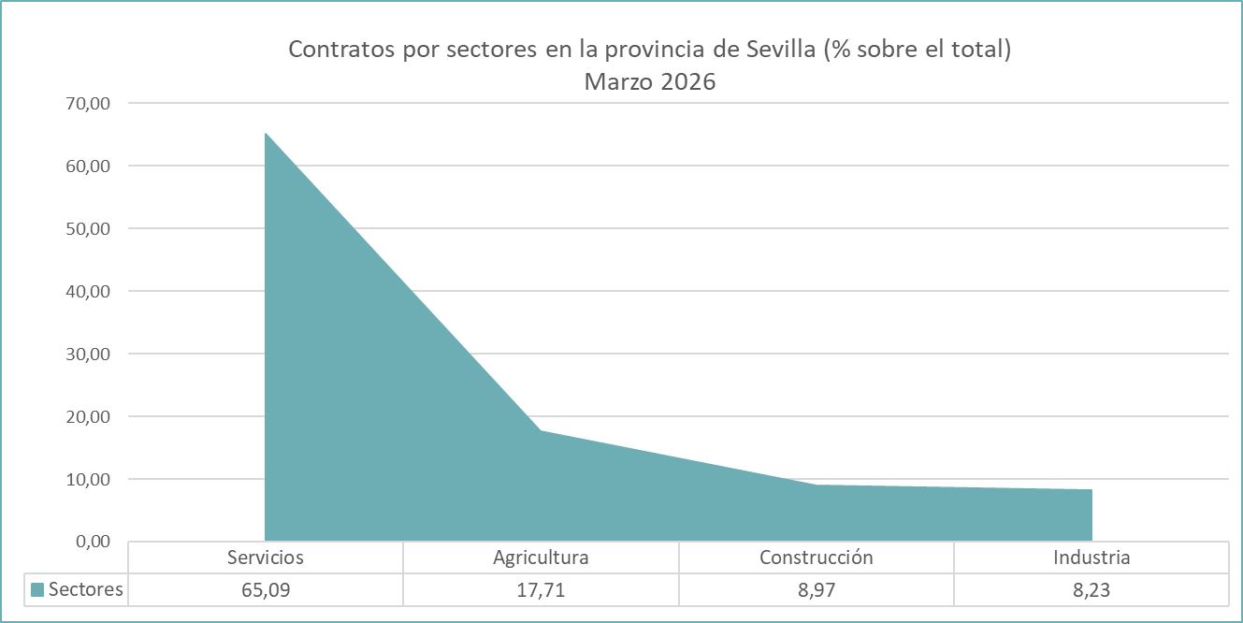

 | Fuente: Servicio Público Estatal de Empleo

